Presentasi
Analisis Penjualan 2025
Ringkasan Temuan, Insigt Bisnis & Rekomendasi Strategis 2026

 | ● 220 Transaksi Bersih |  |  |  |  | ● 10 Wilayah |  |  |  | ● 5 Kategori Produk

Ringkasan Eksekutif
Gambaran Umum 2025

Rp280,6 Jt |  |  | 220 |  |  |  |  | 10 |  |  |  | 5
Total Penjualan |  |  |  | Transaksi Bersih |  |  |  | Wilayah Aktif |  |  |  | Kategori Produk

● Fashion & Elektronik mendominasi 56,5 % total penjualan. Elektronik dengan AOV tertinggi tapi sangat musiman

● 4 kota menyumbang 50% merata yakni Semarang, Makassar, Surabaya, Medan, tidak ada dominasi ekstreme di salah satu kota

● Reseller dengan AOV lebih rendah dari Retail Rp1,03 Jt vs Rp1,31 Jt.Hal ini berlawanan dengan pola bisnis wajar

● Mouse Wireless mendominasi sendirian 50% lebih tinggi dari produk terlaris ke-2 sehingga beresiko pada konsentrasi produk

● QRIS metode pembayaran terbesar 28,5% dari total, menyebabkan pergeseran yang kuat ke pembayaran digital.

 |  | BAGIAN 1

 |  | Temuan Utama dari
 |  | Data Penjualan 2025

TREN PENJUALAN
Tren Penjualan Bulanan 2025
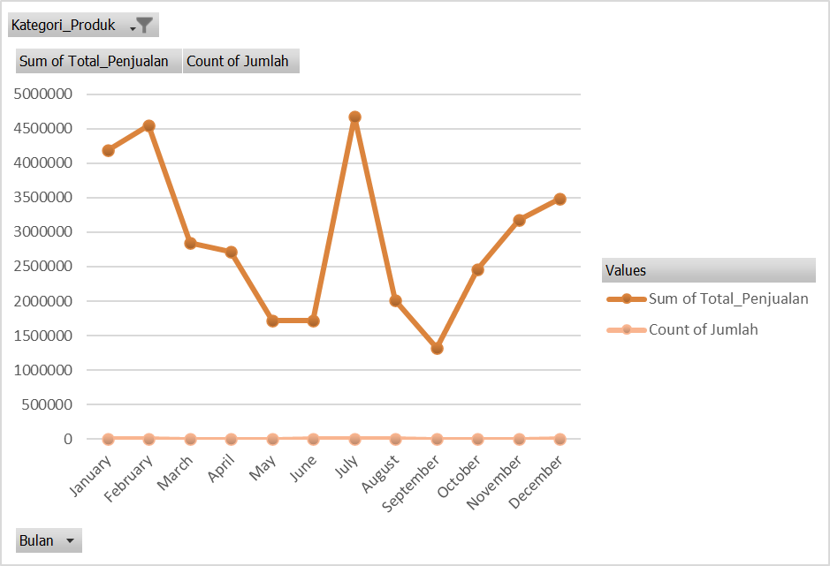
 |  |  |  |  |  |  |  |  | Bulan Puncak
 |  |  |  |  |  |  |  |  | Oktober - Rp36,7 Jt
 |  |  |  |  |  |  |  |  | 26 transaksi, didorong oleh kategori Elektronik

 |  |  |  |  |  |  |  |  | Bulan Terendah
 |  |  |  |  |  |  |  |  | Juli - Rp 13,3 Jt
 |  |  |  |  |  |  |  |  | 14 transaksi, kategori kecantikan lebih dominan

 |  |  |  |  |  |  |  |  | Tidak ada musim tertinggi dan terendah
 |  |  |  |  |  |  |  |  | yang kosisten sepanjang karena
 |  |  |  |  |  |  |  |  | pola zig-zag bukan merupakan
 |  |  |  |  |  |  |  |  | tren llinear

KONTRIBUSI WILAYAH
Penjualan Per Wilayah
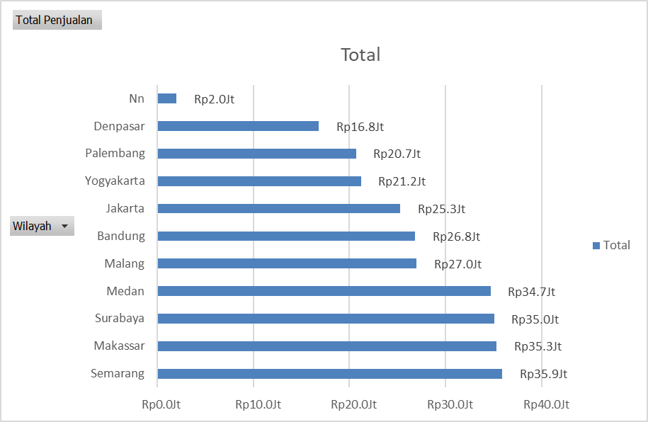
 |  |  |  |  |  |  |  |  | 4 Kota Performa Tinggi
 |  |  |  |  |  |  |  |  | Semarang, Makassar, Surabaya,
 |  |  |  |  |  |  |  |  | Medan
 |  |  |  |  |  |  |  |  | Menyumbang 50,3% dari total penjualan, kontribusi
 |  |  |  |  |  |  |  |  | merata tanpa adanya satu kota yang mendominasi

 |  |  |  |  |  |  |  |  | 3 Kota performa Rendah
 |  |  |  |  |  |  |  |  | Yogyakarta, palembang,
 |  |  |  |  |  |  |  |  | Denpasar
 |  |  |  |  |  |  |  |  | Hanya memberikan 21% kontribusi gabungan.
 |  |  |  |  |  |  |  |  | Perlu diagnosis lapangan sebelum mengalokasikan
 |  |  |  |  |  |  |  |  | budget besar, apakah masalahnya karena
 |  |  |  |  |  |  |  |  | kurang exposure atau pasar memang
 |  |  |  |  |  |  |  |  | cenderung kecil?

SEGMENTASI WILAYAH
Tiga Kelompok Performa Wilayah

 | TINGGI |  |  |  |  | SEDANG |  |  |  |  | RENDAH

Semarang, Makassar, |  |  |  |  | Malang, Bandung, Jakarta |  |  |  |  | Yogyakarta,Palembang,
Surabaya, Medan |  |  |  |  |  |  |  |  |  | Denpasar
 | 12,4% - 12,9% |  |  |  | 9,1% - 9,7% |  |  |  |  |  | 6% - 7,6%

Pertahankan & perkuat, lakukan uji |  |  |  | Ada ruang tumbuh, lakukan uji promosi terarah, |  |  |  |  |  | Investigasi terlebih dahulu sebelum
coba produk baru disini. |  |  |  | cermati wilayah Jakarta. |  |  |  |  |  | treatmen besa-besaran.

PERFORMA PRODUK
Performa Kategori Produk
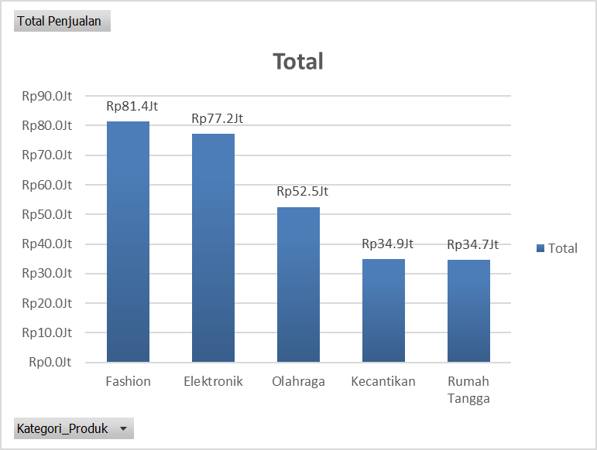
 |  |  |  |  |  |  |  |  | Top 5 Produk Terlaris
 |  |  |  |  |  |  |  |  | 1. Mouse Wireless |  |  |  | Rp28,8Jt
 |  |  |  |  |  |  |  |  | 2. Celana Jeans |  |  |  | Rp19,7Jt
 |  |  |  |  |  |  |  |  | 3. Kaos Polos |  |  |  | Rp18,4Jt
 |  |  |  |  |  |  |  |  | 4. Kemeja Flanel |  |  |  | Rp17,7Jt
 |  |  |  |  |  |  |  |  | 5. Jaket Hoodie |  |  |  | Rp16,7Jt

 |  |  |  |  |  |  |  |  | 5 Produk Penjualan terendah
 |  |  |  |  |  |  |  |  | Kotak Penyimpanan |  |  |  | Rp6,6Jt
 |  |  |  |  |  |  |  |  | Earphone Buetooth |  |  |  | Rp6,4Jt
 |  |  |  |  |  |  |  |  | Rak Sepatu Lipat |  |  |  | Rp5,7Jt
 |  |  |  |  |  |  |  |  | Kabel Data USB-C |  |  |  | Rp4,2Jt
 |  |  |  |  |  |  |  |  | Sapu Lidi |  |  |  | Rp4,1Jt

SEGMEN PELANGGAN
Perbandingan Segmen Pelanggan
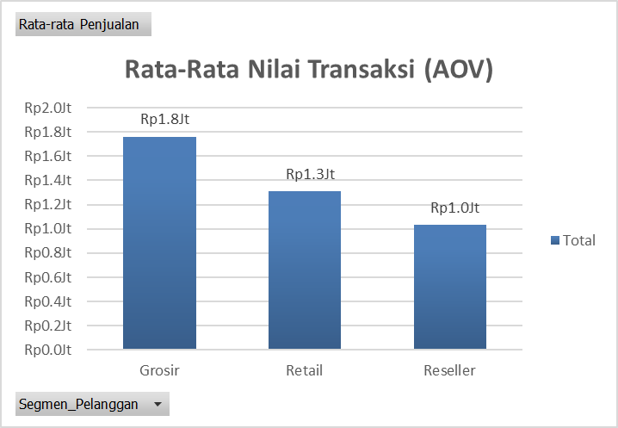

 |  |  |  |  |  |  |  | Catatan Penting

 |  |  |  |  |  |  |  | Reseller memiliki AOV lebih rendah dari Retail (Rp1,03Jt vs
 |  |  |  |  |  |  |  | Rp1,3Jt), hal ini berlawanan dengan pola bisnis wajar
 |  |  |  |  |  |  |  | di mana Reseller biasanya beli lebih banyak.

 |  |  |  |  |  |  |  | Retail jadi mesin utama pendapatan (59,3%) murni karena
 |  |  |  |  |  |  |  | volume transaksi terbanyak (127), bukan karena
 |  |  |  |  |  |  |  | nilai per transaksi

POLA MUSIMAN
Musiman Kategori Produk

 | Insight
 | Elektronik & Rumah Tangga paling fluktuatif, di mana mengalami lonjakan 2,3-2,5x rata-rata di bulan puncak,
 | kemudian nyaris kosong di bulan terendah. Elektronik cenderung ramai di Q3-Q4 (siap-siap akhir tahun),
 | cocok untuk strategi musiman.

 | Fashion paling stabil di sepanjang tahun, ini aman untuk stock reguler tanpa perlu strategi musiman khusus.

METODE PEMBAYARAN
Distribusi Metode Pembayaran

 |  |  |  |  |  |  |  | QRIS Mendominasi
 |  |  |  |  |  |  |  | 28,5% dari total transaksi

 |  |  |  |  |  |  |  | Hampir dua kali lipat Transfer Bank (14,8%), hal ini
 |  |  |  |  |  |  |  | mencerminkan pergeseran kuat ke pembayaran
 |  |  |  |  |  |  |  | digital di kalangan pelanggan.

 |  |  |  |  |  |  |  | Implikasi Strategis
 |  |  |  |  |  |  |  | Audit biaya transaksi & kecepatan settlement QRIS,
 |  |  |  |  |  |  |  | cari volume terbesar, prioritaskan untuk
 |  |  |  |  |  |  |  | membenahi jika ada gesekan

 |  |  |  |  |  |  |  | Insentif kecil untuk Transfer Bank, biaya
 |  |  |  |  |  |  |  | settlement untuk merchant biasanya lebih murah.

 | BAGIAN 2

 | Insight Bisnis &
 | Rekomendasi Strategis 2026

INSIGHT BISNIS
Insight Bisnis Actionable (1/2)

 | 1 |  |  |  |  | 2 |  |  |  |  | 3

Reseller Salah Perilaku: AOV < Retail |  |  |  |  | Elektronik Meledak di Q4 tapi kosong di Q2 |  |  |  |  | 3 Kota Rendah, perlu dilakukan diagnosis terlebih dulu

AOV Reseller (Rp1,03 Jt) di bawah Retail (Rp1,3Jt), padahal seharusnya Reseller membeli lebih banyak |  |  |  |  | Melonjak 2,5x di bulan November, tapi nyaris kosong di Maret - Juli |  |  |  |  | Yogyakarta, Palembang, Denpasar hanya 21% gabungan.

→ Terapkan MOQ/tiered pricing khusus Reseller (1 bulan) |  |  |  |  | → Kampanyekan elektronik di Q2 untuk meratakan permintaan |  |  |  |  | → Lakukan riset lapangan sebelum melakukan alokasi budget

INSIGHT BISNIS
Insight Bisnis Actionable (2/2)

 | 4 |  |  |  |  | 5 |  |  |  |  | 6

Mouse Wireless Dominan Sendirian |  |  |  |  | QRIS Dominan, Perlu Prioritaskan Infrastruktur |  |  |  |  | Kotak Penyimpanan laris tapi Harga Murah

~50% lebih tinggi dari produk terlaris ke-2 yang berisiko konsentrasi pada satu produk. |  |  |  |  | 28,5% transasksi via QRIS, jauh diatas Transfer Bank (14,8%). |  |  |  |  | 153 produk terjual tapi termasuk dalam penjualan yang terendah karena masalah harga bukan permintaan.

→ Bundling dengan Kabel Data USB-C/Earphone Bluetooth |  |  |  |  | → Audit biaya dan settlement QRIS selama 1 bulan. |  |  |  |  | → Lakukan riset lapangan sebelum melakukan alokasi budget

REKOMENDASI 2026
Peta Prioritas Strategis 2026

(a) Wilayah |  |  |  |  | (b) Stok |  |  |  |  | (c) Produk

● Prioritaskan di 4 kota dengan performa tinggi |  |  |  |  | ● Elektronik siapkan di bulan Juli untuk lonjakan Q3-Q4 |  |  |  |  | ● Naikkan harga/bundle khususnya produk Kotak Penyimpanan

● Investigasi kenapa Jakarta relatif rendah |  |  |  |  | ● Fashion stok stabil sepanjang tahun |  |  |  |  | ● Evaluasi secara serius untuk Earphone Bluetooth

● Riset dulu 3 kota dengan performa rendah |  |  |  |  | ● Olahraga naikkan stok menjelang bulan Oktober |  |  |  |  | ● Diversifikasi dari Mouse Wireless

ROADMAP 2026
Roadmap Eksekusi per Kuartal

 | Q1 |  |  | Q2 |  |  |  | Q3 |  |  |  | Q4

Riset wilayah performa rendah; muai dari bundling produk lemah; audit biaya QRIS |  |  | kampanye Elektronik diluar musim; evaluasi hasil diskon Earphone Bluetooth |  |  |  | Mulai naikkan stok Elektronik; dorong Olahraga menjelan bulan Oktober
 |  |  |  |  |  |  |  |  |  |  | Puncak stok Elektronik dan Fashion; evaluasi keseluruhan strategi

 | TERIMA KASIH

 | Analisis berbasis 220 transaksi bersih tahun 2025. Rekomendasi disarankan melakukan validasi dengan konteks
 | lapangan sebelum eksekusi anggaran besar.

ANALISIS
TREN ANALYST

Kategori_Produk | (All)

Row Labels | Sum of Total_Penjualan | Count of Jumlah
January | Rp28.8Jt | 20
February | Rp26.0Jt | 20
March | Rp21.8Jt | 11
April | Rp14.5Jt | 10
May | Rp15.1Jt | 13
June | Rp17.2Jt | 17
July | Rp13.3Jt | 14
August | Rp32.3Jt | 26
September | Rp15.6Jt | 15
October | Rp36.7Jt | 26
November | Rp30.1Jt | 22
December | Rp29.1Jt | 26
Grand Total | Rp280.6Jt | 220
Max | 36743000
Min | 13325000
Bulan penjualan tertinggi | October
Bulan penjualan terrendah | July

Tren Keseluruhan: Terjadi penurunan secara perlahan mulai dari Januari sampai Juli yang menjadi titik terendahnya, kemudian pada Agustus mengalami lonjakan tajam dan sempat anjlok kembali pada September. Kemudia naik kuat pada Oktober dan kembali mengalami penurunan yang stabil pada November sampai Desember. bukan merupakan tren linear naik atau turun karena polanya zig-zag, jadi tidak terdapat musim yang jelas seperti high season dan low season yang kosisten, sehingga berdasarkan data yang ditampilkan daam chart terlihat lebih ke flutuasi per bulan.
Penjualan tertinggi pada bulan Oktober dengan total penjualan Rp36.743.000 dari 26 transakasi.
Kemungkinan penyebab berdasarkan pola data(perlu dikonfirmasi ke tim marketing/penjualan: kategori elektronik yang paling dominan dengan total penjualan mencapai Rp14.039.000 pada bulan tersebut(jauh diatas penjualan kategori lainnya).
Pejualan terendah pada bulan Juli dengan total penjualan Rp13.325.000 dari 14 transaksi.
Kemungkinan penyebab: jumlah transaksi termasuk yang paling sedikit sepanjang tahun. Kategori kecantikan paling dominan dengan total penjualan RP4.674.000(produk umumnya bernilai lebih kecil dari kategori elektronik). Jadi selain transaksi sedikit, nilai rata-rata setiap transaksi juga lebih rendah. Bisa jadi karena musim liburan sekolah atau pertengahan tahun yang menyebabkan menurunnya aktivitas belanja namun ini hanya spekulasi jadi perlu dicek ulang dengan data eksternal seperti kalender promo, cuti bersama, dsb untuk dilakukan konfirmasi.

KONTRIBUSI PENJUALAN PER WILAYAH

Wilayah | Total Penjualan | persentasi kontribusi | Jumlah Transaksi | persentasi kumulatif |  | Wilayah | Total Penjualan |  | Wilayah | AOV Penjualan
Bandung | 26837000 | 9.56% | 24 | 12.78% |  | Nn | Rp2.0Jt |  | Nn | Rp0.7Jt
Denpasar | 16799000 | 5.99% | 17 | 4100.00% |  | Denpasar | Rp16.8Jt |  | Denpasar | Rp1.0Jt
Jakarta | 25296000 | 9.01% | 19 | 6000.00% |  | Palembang | Rp20.7Jt |  | Malang | Rp1.1Jt
Makassar | 35292000 | 12.58% | 25 | 8500.00% |  | Yogyakarta | Rp21.2Jt |  | Bandung | Rp1.1Jt
Malang | 26978000 | 9.61% | 25 | 11000.00% |  | Jakarta | Rp25.3Jt |  | Palembang | Rp1.2Jt
Medan | 34673000 | 12.36% | 25 | 13500.00% |  | Bandung | Rp26.8Jt |  | Yogyakarta | Rp1.3Jt
Nn | 1999000 | 0.71% | 3 | 13800.00% |  | Malang | Rp27.0Jt |  | Semarang | Rp1.3Jt
Palembang | 20675000 | 7.37% | 17 | 15500.00% |  | Medan | Rp34.7Jt |  | Jakarta | Rp1.3Jt
Semarang | 35865000 | 12.78% | 27 | 18200.00% |  | Surabaya | Rp35.0Jt |  | Medan | Rp1.4Jt
Surabaya | 35026000 | 12.48% | 22 | 20400.00% |  | Makassar | Rp35.3Jt |  | Makassar | Rp1.4Jt
Yogyakarta | 21193000 | 7.55% | 16 | 22000.00% |  | Semarang | Rp35.9Jt |  | Surabaya | Rp1.6Jt
Grand Total | 280633000 | 100.00% | 220 |  |  | Grand Total | Rp280.6Jt |  | Grand Total | Rp1.3Jt
AOV per Wilayah
Kontribusi Penjualan Wilayah

Penjualan tertinggi berasal dari Semarang, Makasar, Surabaya dan Medan dengan menyumbang 50.19% penjualan dan total penjualan dimana persentase penjualan tersebut dapat dikatakan cukup merata (tidak ada dominasi ekstrem dari daerah lain).
Wilayah dengan penjualan terkecil adalah Denpasar dengan menyumbang 5.99% penjualan dari total penjualan keseluruhan dengan jumlah transaksi yang sama dengan dengan kota Palembang yakni 17 transaksi.
Terdapat 0.71% penjualan yang berasal dari wilayah yang tidak diketahui (Nn) yang tadinya adalah 3 baris yang kosong di kolom wilayah namun tetap memiliki transaksi yang solid.

ANALISIS 5 PRODUK TERLARIS DAN 5 PENJUALAN TERENDAH

Kontribusi Penjualan Per Kategori |  |  |  |  |  | 5 Produk Terlaris |  |  |  |  |  | 5 Produk Penjualan Terendah
Kategori | Total Penjualan | Kontribusi | Jumlah Terjual | Jumlah Transaksi |  | Nama Produk | Total Penjualan | Kontribusi | Jumlah terjual | Jumlah Transaksi |  | Nama Produk | Total Penjualan | Kontribusi | Jumlah terjual | Jumlah Transaksi
Fashion | Rp81,388,000 | 29.00% | 740 | 50 |  | Mouse Wireless | Rp28,825,000 | 28.45% | 175 | 12 |  | Kotak Penyimpanan | Rp6,630,000 | 24.55% | 153 | 11
Elektronik | Rp77,171,000 | 27.50% | 533 | 41 |  | Celana Jeans | Rp19,709,000 | 19.45% | 146 | 11 |  | Earphone Bluetooth | Rp6,408,000 | 23.72% | 42 | 3
Olahraga | Rp52,526,000 | 18.72% | 539 | 42 |  | Kaos Polos | Rp18,355,000 | 18.11% | 158 | 11 |  | Rak Sepatu Lipat | Rp5,660,000 | 20.96% | 79 | 6
Kecantikan | Rp34,872,000 | 12.43% | 611 | 46 |  | Kemeja Flanel | Rp17,702,000 | 17.47% | 184 | 11 |  | Kabel Data USB-C | Rp4,178,000 | 15.47% | 47 | 5
Rumah Tangga | Rp34,676,000 | 12.36% | 576 | 41 |  | Jaket Hoodie | Rp16,739,000 | 16.52% | 161 | 12 |  | Sapu Lidi | Rp4,134,000 | 15.31% | 75 | 6
Grand Total | Rp280,633,000 | 100.00% | 2999 | 220 |  | Grand Total | Rp101,330,000 | 100.00% | 824 | 57 |  | Grand Total | Rp27,010,000 | 100.00% | 396 | 31
5 Produk Terlaris
5 Produk Penjualan Terendah
 |  |  |  |  |  | Kontribusi Penjualan Per Kategori
 |  |  |  |  |  | Kategori | Total Penjualan
 |  |  |  |  |  | Fashion | Rp81.4Jt
 |  |  |  |  |  | Elektronik | Rp77.2Jt
 |  |  |  |  |  | Olahraga | Rp52.5Jt
 |  |  |  |  |  | Kecantikan | Rp34.9Jt
 |  |  |  |  |  | Rumah Tangga | Rp34.7Jt
 |  |  |  |  |  | Grand Total | Rp280.6Jt

Berdasarkan data diatas kategori fashion mendominasi penjualan dengan total penjualan Rp81.388.000 dengan 175 produk terjual dari 50 transaksi.
Berdasarkan dari data penjualan terrendah sebenarnya Kotak Penyimpanan memiliki jumlah terjual yang cukup banyak yakni 153 produk terjual dari 11 transaksi namun karena harga produk tergolong rendah sehingga jumlah penjualan tidak termasuk dalam 5 produk terlaris.

ANALISIS AOV PENJUALAN - SEGMEN PELANGGAN

Segmen Pelanggan | Rata-rata Penjualan | Total Penjualan | Kontribusi | Jumlah Transaksi |  | Segmen Pelanggan | Rata-rata Penjualan |  |  | Segmen Pelanggan | AOV | Total Penjualan | Kontribusi | Jumlah Transaksi
Grosir | Rp1.8Jt | Rp44.0Jt | 15.68% | 25 |  | Grosir | Rp1.8Jt |  |  | Grosir | Rp1.8Jt | Rp44.0Jt | 15.7% | 25
Retail | Rp1.3Jt | Rp166.4Jt | 59.31% | 127 |  | Retail | Rp1.3Jt |  |  | Retail | Rp1.3Jt | Rp166.4Jt | 59.3% | 127
Reseller | Rp1.0Jt | Rp70.2Jt | 25.01% | 68 |  | Reseller | Rp1.0Jt |  |  | Reseller | Rp1.0Jt | Rp70.2Jt | 25.0% | 68
Grand Total | Rp1.3Jt | Rp280.6Jt | 100.00% | 220 |  | Grand Total | Rp1.3Jt |  |  | Grand Total | Rp1.3Jt | Rp280.6Jt | 100.0% | 220
Rata-Rata Nilai Transaksi (AOV)

AOV Grosir tertinggi yakni Rp1,760,280 hal ini bisa terjadi karena biasanya untuk pembelian grosir pasti dalam jumlah besar dalam sekali transaksi namun jumlah transaksinya sedikit yakni 25 transaksi sehingga kontribusi dalam penjualannya adalah 15,68% meskipun jumlah total transaksinya besar.
Retail mendominasi penjualan dengan kontribusi penjualan sebesar 59,31% meskipun AOV berada di tengah yakni Rp1,310,583 hal ini karena volume transaksi yang jauh lebih banyak yakni 127 transaksi. Jadi retail bisa dikatakan sumber transaksi terbanyak karena banyaknya jumlah transaksi bukan karena nilai per transaksinya.
AOV Reseller paling rendah yakni Rp1,032,088 hal ini cukup mengejutkan karena biasanya reseller beli lebih banyak dari retail untuk di jual kembali namun dari data diatas diketahui bahwa jumlah transaksi reseller 68 transaksi hampir 50% dari jumlah transaksi retail. Pola ini layak untuk ditelusuri lebih lanjut apakah reseller memang melakukan transaksi kecil-kecil atau ada miss kategori dari segmen pelanggan.

ANALISIS - METODE PEMBAYARAN

Row Labels | Sum of Total_Penjualan | Count of Order_ID | Average of Total_Penjualan2
QRIS | Rp80,007,000 | 57 | Rp1,403,632
E-Wallet | Rp53,448,000 | 41 | Rp1,303,610
Kartu Kredit | Rp51,497,000 | 37 | Rp1,391,811
COD | Rp48,576,000 | 47 | Rp1,033,532
Transfer Bank | Rp41,401,000 | 35 | Rp1,182,886
Nn | Rp5,704,000 | 3 | Rp1,901,333
Grand Total | Rp280,633,000 | 220 | Rp1,275,605

Metode Pembayaran

Berdasarkan data diatas metode pembayaran banyak menggunakan QRIS dengan total nilai transaksi Rp80,007,000 dari 57 transaksi dimana rata-rata nilai pada setiap transaksi adalah Rp1,403,632 kemudian di susul diurutan kedua ada E-Wallet dengan total nilai transaksi Rp53,448,000 dari 41 transaksi. Kemungkinan besaran nilai transaksi berhubungan dengan metode pembayaran yang digunakan dalam hal ini pelanggan paling banyak menggunakan QRIS karena kemudahan dalam melakukan transaksi.
Hal lain yang perlu ditelusuri yakni pelanggan yang tidak diketahui metode pembayarannya karena jumlah rata-rata untuk setiap transaksinya paling tinggi, kemungkinan terjadi miss kategori metode pembayaran.

INDENTIFIKASI POLA MUSIMAN

Sum of Total_Penjualan | Column Labels
Row Labels | Elektronik | Fashion | Kecantikan | Olahraga | Rumah Tangga | Grand Total |  |  | Elektronik | Fashion | Kecantikan | Olahraga | Rumah Tangga
January | Rp10.4Jt | Rp4.6Jt | Rp4.2Jt | Rp5.0Jt | Rp4.6Jt | Rp28.8Jt |  | January | Rp10,420,000 | Rp4,612,000 | Rp4,185,000 | Rp5,024,000 | Rp4,573,000 | Rp28,814,000
February | Rp11.6Jt | Rp6.9Jt | Rp4.6Jt | Rp2.3Jt | Rp0.7Jt | Rp26.0Jt |  | February | Rp11,582,000 | Rp6,853,000 | Rp4,551,000 | Rp2,307,000 | Rp741,000 | Rp26,034,000
March | Rp2.1Jt | Rp11.1Jt | Rp2.8Jt | Rp2.2Jt | Rp3.5Jt | Rp21.8Jt |  | March | Rp2,115,000 | Rp11,119,000 | Rp2,846,000 | Rp2,200,000 | Rp3,512,000 | Rp21,792,000
April | Rp2.0Jt | Rp3.0Jt | Rp2.7Jt | Rp6.3Jt | Rp0.4Jt | Rp14.5Jt |  | April | Rp2,026,000 | Rp2,975,000 | Rp2,719,000 | Rp6,343,000 | Rp396,000 | Rp14,459,000
May | Rp1.3Jt | Rp4.2Jt | Rp1.7Jt | Rp4.3Jt | Rp3.5Jt | Rp15.1Jt |  | May | Rp1,330,000 | Rp4,229,000 | Rp1,722,000 | Rp4,345,000 | Rp3,463,000 | Rp15,089,000
June | Rp0.0Jt | Rp7.9Jt | Rp1.7Jt | Rp4.1Jt | Rp3.4Jt | Rp17.2Jt |  | June | Rp0 | Rp7,873,000 | Rp1,721,000 | Rp4,148,000 | Rp3,430,000 | Rp17,172,000
July | Rp1.7Jt | Rp3.9Jt | Rp4.7Jt | Rp2.1Jt | Rp0.9Jt | Rp13.3Jt |  | July | Rp1,690,000 | Rp3,930,000 | Rp4,674,000 | Rp2,118,000 | Rp913,000 | Rp13,325,000
August | Rp11.3Jt | Rp8.9Jt | Rp2.0Jt | Rp3.5Jt | Rp6.6Jt | Rp32.3Jt |  | August | Rp11,280,000 | Rp8,904,000 | Rp2,013,000 | Rp3,511,000 | Rp6,615,000 | Rp32,323,000
September | Rp1.6Jt | Rp8.0Jt | Rp1.3Jt | Rp3.0Jt | Rp1.7Jt | Rp15.6Jt |  | September | Rp1,590,000 | Rp8,047,000 | Rp1,320,000 | Rp2,984,000 | Rp1,665,000 | Rp15,606,000
October | Rp14.0Jt | Rp8.8Jt | Rp2.5Jt | Rp8.4Jt | Rp3.1Jt | Rp36.7Jt |  | October | Rp14,039,000 | Rp8,780,000 | Rp2,456,000 | Rp8,409,000 | Rp3,059,000 | Rp36,743,000
November | Rp15.9Jt | Rp4.4Jt | Rp3.2Jt | Rp4.5Jt | Rp2.2Jt | Rp30.1Jt |  | November | Rp15,878,000 | Rp4,402,000 | Rp3,182,000 | Rp4,508,000 | Rp2,163,000 | Rp30,133,000
December | Rp5.2Jt | Rp9.7Jt | Rp3.5Jt | Rp6.6Jt | Rp4.1Jt | Rp29.1Jt |  | December | Rp5,221,000 | Rp9,664,000 | Rp3,483,000 | Rp6,629,000 | Rp4,146,000 | Rp29,143,000
Grand Total | Rp77.2Jt | Rp81.4Jt | Rp34.9Jt | Rp52.5Jt | Rp34.7Jt | Rp280.6Jt |  |  | Rp77,171,000 | Rp81,388,000 | Rp34,872,000 | Rp52,526,000 | Rp34,676,000 | Rp280,633,000

 | Kategori | Bulan Puncak | Nilai Tertinggi | Rasio vs rata-rata | Bulan Penjualan Terendah
 | Elektronik | November | Rp15.9Jt | 2.47x | June
 | Fashion | March | Rp11.1Jt | 1.64x | April
 | Kecantikan | July | Rp4.7Jt | 1.61x | September
 | Olahraga | October | Rp8.4Jt | 1.92x | July
 | Rumah Tangga | August | Rp34.7Jt | 2.29x | April
Pola Musiman

Terdapat pola musiman yang jelas khusunya untuk kategori elektronik dimana pada bulan Agustus, Oktober, November dimana semua penjualan lebih dari Rp10 juta, tapi anjlok ada bulan Juni dimana tidak terdapat penjualan pada bulan tersebut. Kemudian pada Maret, Mei, Juli, September penjualan mendekati nol. Ini merupakan pola yag sangat mencolok karena kemungkinan terkait momentum menjelang akhir tahun (promo natal/akhir tahun/tahun baru/promo harbolnas/11.11/12.12) yang memang lazim untuk kategori elektronik.
Untuk kategori rumah tangga juga menglamai fluktuatif yang cukup tinggi dimana penjualan tertinggi pada bulan agustus dan terendah pada bulan April yang mana terjadi lonjakan 2,29x dari rata-ta bulan Agustus. Namun kurang jelas pola musimannya berbeda dengan elektronik yang pola musiman terlihat jelas condong ke akhir tahun.
Kategori fashion tergolong tergolong yang paling stabil diantara yang lain dan puncak penjualan tertinggi pada bulan Maret, hal ini bisa jadi karena pergantian musim atau awal tahun ajaran atau adanya promo tertentu.
Untuk kategori kecantiknya puncak penjualan tertinggi pada Juli berbeda dengan yang kategori lain yagn cenderung ramai pada kuarta 4 , hal ini menarik untuk digali lebih lanjut.
Kategori olahraga penjualan tertinggi pada Oktober dimana hal ini kemungkinan terjadi karena adanya promo akhir tahun atau harbolnas yang biasanya terjadi pada sekita bulan tersebut.

SEGMENTASI WILAYAH

Pola Musiman Setiap Wilayah
Wilayah | Total Penjualan | Kontribusi | Kategori |  | Kategori | Wilayah
Semarang | Rp35,865,000 | 12.78% | Tinggi |  | Tinggi | Semarang, Malang, Jakarta, Denpasar, Nn
Makassar | Rp35,292,000 | 12.58% | Sedang |  | Sedang | Makassar, Medan, Bandung, Palembang
Surabaya | Rp35,026,000 | 12.48% | Rendah |  | Rendah | Surabaya, Yogyakarta
Medan | Rp34,673,000 | 12.36% | Sedang
Malang | Rp26,978,000 | 9.61% | Tinggi
Bandung | Rp26,837,000 | 9.56% | Sedang
Jakarta | Rp25,296,000 | 9.01% | Tinggi
Yogyakarta | Rp21,193,000 | 7.55% | Rendah
Palembang | Rp20,675,000 | 7.37% | Sedang
Denpasar | Rp16,799,000 | 5.99% | Tinggi
Nn | Rp1,999,000 | 0.71% | Tinggi
Grand Total | Rp280,633,000 | 100.00%

Rekomendasi Stragegi per Kelompok
Tinggi | pertahankan dan perkuat serta pastikan stok dan layanan tida jadi bottleneck di kota-kota ini
 | uji coba produk baru atau kategori premium disini karena basis pelanggan sudah terbukti kuat dari data diatas.
 | pertimbangkan program loyalitas guna mempertahankan pelanggan reguler
Sedang | Ada peluang untuk tumbuh, bisa lakukan indentifikasi kategori produk yang penjualannya rendah di kota-kota ini
 | Lakukan promosi terarah agar mendorong ke penjualan yang lebih tinggi misal dengan memberikan diskon untuk produk tertentu
 | Khusus untuk kota Jakarta layak untuk digali kenapa kontribusi penjualan hanya 9,01% sedangkan Jakarta termasuk kota besar di Indonesia. Apakah karena kompetisi yang lebih ketat atau preferensi belanja yang berbeda.
Rendah | Perlu dilakukan investigasi terlebih dahulu sebelum dilakukan penangan yang lebih lanjut, apakah karena permintaan pasar yang rendah atau karena keterbatasan ekspedisi pengiriman/logistik rendah atau kurang exposure marketing
 | Apabila karena kurang exposure marketing maka perlu dilakukan uji kampanye promosi produk kecil-kecilan dulu unutk melihat respon pelanggan di kota-kota tersebut.
 | Apabila target pasar memang kecil secara struktural maka perlu di pertimbangkan untuk melakukan efisiensi biaya opersional pada wilayah tersebut daripada memaksakan pertumbuhan pasar.

KOMBINASI WILAYAH X KATEGORI PALING MENGUNTUNGKAN

Rata-Rata Total Transaksi Wilayah |  |  |  | Rata-Rata Penjualan Per Kategori
Row Labels | AOV |  |  | Kategori | AOV
Bandung | Rp1,118,208 |  |  | Elektronik | Rp 1,882,220
Denpasar | Rp988,176 |  |  | Fashion | Rp 1,627,760
Jakarta | Rp1,331,368 |  |  | Kecantikan | Rp 758,087
Makassar | Rp1,411,680 |  |  | Olahraga | Rp 1,250,619
Malang | Rp1,079,120 |  |  | Rumah Tangga | Rp 845,756
Medan | Rp1,386,920 |  |  | Grand Total | Rp 1,275,605
Nn | Rp666,333
Palembang | Rp1,216,176
Semarang | Rp1,328,333
Surabaya | Rp1,592,091
Yogyakarta | Rp1,324,563
Grand Total | Rp1,275,605

Wilayah | Kategori_Produk | AOV | Total Transaksi | Total Penjualan | AOV Valid
Bandung | Elektronik | Rp2,276,333 | 3 | Rp6,829,000 | Rp2,276,333
Bandung | Fashion | Rp1,664,200 | 5 | Rp8,321,000 | Rp1,664,200
Bandung | Kecantikan | Rp652,143 | 7 | Rp4,565,000 | Rp652,143
Bandung | Olahraga | Rp696,500 | 4 | Rp2,786,000 | Rp696,500
Bandung | Rumah Tangga | Rp867,200 | 5 | Rp4,336,000 | Rp867,200
Denpasar | Elektronik | Rp1,260,000 | 2 | Rp2,520,000 |  |  | Kombinasi Nilai Transaksi Teringgi
Denpasar | Fashion | Rp1,648,600 | 5 | Rp8,243,000 | Rp1,648,600 |  | Wilayah | Kategori | AOV | Jumlah Transaksi | Total Penjualan
Denpasar | Kecantikan | Rp554,800 | 5 | Rp2,774,000 | Rp554,800 |  | Surabaya | Elektronik | Rp2,722,600 | 5 | Rp13,613,000
Denpasar | Olahraga | Rp917,000 | 2 | Rp1,834,000 |  |  | Jakarta | Fashion | Rp2,288,667 | 3 | Rp6,866,000
Denpasar | Rumah Tangga | Rp476,000 | 3 | Rp1,428,000 | Rp476,000 |  | Bandung | Elektronik | Rp2,105,000 | 3 | Rp6,829,000
Jakarta | Elektronik | Rp1,638,833 | 6 | Rp9,833,000 | Rp1,638,833 |  | Yogyakarta | Olahraga | Rp1,958,250 | 3 | Rp6,315,000
Jakarta | Fashion | Rp2,288,667 | 3 | Rp6,866,000 | Rp2,288,667 |  | Medan | Fashion | Rp2,044,667 | 3 | Rp6,134,000
Jakarta | Kecantikan | Rp716,200 | 5 | Rp3,581,000 | Rp716,200
Jakarta | Olahraga | Rp1,308,000 | 1 | Rp1,308,000 |  |  | Berdasarkan Tabel diatas kombinasi wilayah x kategori paling menguntungkan Surabaya x Elektronik dengan AOV Rp2,722,600 dari 5 transaksi dengan total penjualan Rp13,613,000.
Jakarta | Rumah Tangga | Rp927,000 | 4 | Rp3,708,000 | Rp927,000 |  | Kontribusi kedua dari kombinasi diatas ada Jakarta x Fashion dengan AOV Rp 2,288,667 dari 3 transaksi dengan total penjualan Rp6,866,000
Makassar | Elektronik | Rp1,268,857 | 7 | Rp8,882,000 | Rp1,268,857 |  | Pada tabel tersebut sengaja mengambil 5 kombinasi terbasik denga filter minimal transaksi adalah 3, apabila tidak dilakukan filter minimal transaksi maka urutan teratas bisa didominasi oleh kombinasi lain yang jumlah transaksinys sedikit namun aov nya tinggi seperti Palembang x Eletronik dengan AOV Rp3,4 juta tapi jumlah transaksinya hanya 2, dimana hal ini tidak cukup representatif untuk disebut sebagai pola yang menguntungkan, bisa jadi tersebut karena sebuah kebetulan terjadi satu pembelian dengan hara yang besar.
Makassar | Fashion | Rp1,958,250 | 4 | Rp7,833,000 | Rp1,958,250 |  | Pola menarik disini dapat dilihat pada kategori elektronik yang muncul 3 dari 5. Jika mau memfokuskan stragtegi, elektronik di eilayah yang AOV nya tinggi seperti Surabaya dan Bandung tampak menjadai konbinasi yang paling potensial.
Makassar | Kecantikan | Rp1,062,000 | 4 | Rp4,248,000 | Rp1,062,000
Makassar | Olahraga | Rp1,944,750 | 4 | Rp7,779,000 | Rp1,944,750
Makassar | Rumah Tangga | Rp1,091,667 | 6 | Rp6,550,000 | Rp1,091,667
Malang | Elektronik | Rp1,288,000 | 4 | Rp5,152,000 | Rp1,288,000
Malang | Fashion | Rp1,128,571 | 7 | Rp7,900,000 | Rp1,128,571
Malang | Kecantikan | Rp283,333 | 3 | Rp850,000 | Rp283,333
Malang | Olahraga | Rp1,585,667 | 6 | Rp9,514,000 | Rp1,585,667
Malang | Rumah Tangga | Rp712,400 | 5 | Rp3,562,000 | Rp712,400
Medan | Elektronik | Rp1,833,800 | 5 | Rp9,169,000 | Rp1,833,800
Medan | Fashion | Rp2,044,667 | 3 | Rp6,134,000 | Rp2,044,667
Medan | Kecantikan | Rp1,037,714 | 7 | Rp7,264,000 | Rp1,037,714
Medan | Olahraga | Rp1,384,667 | 6 | Rp8,308,000 | Rp1,384,667
Medan | Rumah Tangga | Rp949,500 | 4 | Rp3,798,000 | Rp949,500
Nn | Olahraga | Rp1,160,000 | 1 | Rp1,160,000
Nn | Rumah Tangga | Rp419,500 | 2 | Rp839,000
Palembang | Elektronik | Rp3,421,500 | 2 | Rp6,843,000
Palembang | Fashion | Rp1,482,250 | 4 | Rp5,929,000 | Rp1,482,250
Palembang | Kecantikan | Rp901,667 | 3 | Rp2,705,000 | Rp901,667
Palembang | Olahraga | Rp631,800 | 5 | Rp3,159,000 | Rp631,800
Palembang | Rumah Tangga | Rp679,667 | 3 | Rp2,039,000 | Rp679,667
Semarang | Elektronik | Rp1,862,200 | 5 | Rp9,311,000 | Rp1,862,200
Semarang | Fashion | Rp1,722,875 | 8 | Rp13,783,000 | Rp1,722,875
Semarang | Kecantikan | Rp676,143 | 7 | Rp4,733,000 | Rp676,143
Semarang | Olahraga | Rp1,145,400 | 5 | Rp5,727,000 | Rp1,145,400
Semarang | Rumah Tangga | Rp1,155,500 | 2 | Rp2,311,000
Surabaya | Elektronik | Rp2,722,600 | 5 | Rp13,613,000 | Rp2,722,600
Surabaya | Fashion | Rp1,729,333 | 6 | Rp10,376,000 | Rp1,729,333
Surabaya | Kecantikan | Rp1,130,667 | 3 | Rp3,392,000 | Rp1,130,667
Surabaya | Olahraga | Rp927,200 | 5 | Rp4,636,000 | Rp927,200
Surabaya | Rumah Tangga | Rp1,003,000 | 3 | Rp3,009,000 | Rp1,003,000
Yogyakarta | Elektronik | Rp2,509,500 | 2 | Rp5,019,000
Yogyakarta | Fashion | Rp1,200,600 | 5 | Rp6,003,000 | Rp1,200,600
Yogyakarta | Kecantikan | Rp380,000 | 2 | Rp760,000
Yogyakarta | Olahraga | Rp2,105,000 | 3 | Rp6,315,000 | Rp2,105,000
Yogyakarta | Rumah Tangga | Rp774,000 | 4 | Rp3,096,000 | Rp774,000

Berdasarkan seluruh analisis yang sudah dilakukan berukan insight yang says susun supaya benar-benar bisa dieksekusi:
1. Reseller "salah perilaku" karenan AOVnya lebih rendah dari Retail dimana seharusnya lebih tinggi. Data: AOV Reseller (Rp1,032,088) justru lebih rendah dari Retail (Rp1,310,683) padahal jika dilihat secara bisnis Reseller biasanya beli lebih banyak untuk djual kembali. Rekomendasi: Bisa diterapkan minimum order quantity (MOQ) atau tiered pricing khusus untuk segmen Reseller seperti diskon bertingkat mulai dari pembelian 15+ item. Hal ini dapat mendorong Reseller berperilaku sesuai perannya sekaligus dapat membentu menaikkan AOV mereka. Target: Tim Sales/pricing dengan ekesekusi dalam 1 bulan
2. Elektronik meledak di Agustus/Oktober/November kemudian anjlok ke Rp0 di Juni Data: Kategori Elektronik melonjak 2,5x rata-rata di November, tapi nyaris kososng sepanjang Maret-Juli. Rekomendasi: Jangan menunggu Q4 untuk mendorong Elektronik, bisa mulai jadwalkan kampanye/promo elektronik di Q2 (April-Juni) saat kategori ini justru sepi, untuk meratakan permintaan sepanjang tahun. Target: Tim Marketing, dapat dimulai pada kuartal berikutnya.
3. Tiga Wilayah "Rendah" (Ypgyakarta, Palembang, Denpasar) menyumbang Cuma 21% gabungan sehingga pelru diagnosis, bukan langsung digenjot. Data: Ketiganya konsisten di bawah kontribusi rata-rata(6-7,6%), jauh dari kelompok Tinggi (12%+) Rekomendasi: Sebelum melakukan alokasi budget marketing tambahan perlu dilakukan riset cepat (survei/wawancara distributor lokal) untuk memastikan penyebabnya kurang exposure sehingga bisa digenjot vs pasar memang kecil sehingga percuma dipaksa. Jika ternyata pasar kecil, daripada resource ke kelompok "Sedang" (Malang, Bandung, Jakarta) yang punya ruang tumbuh lebih realistis. Target: tim Business Development, riset 2 minggu sebelum kepetusan budget.
4. Mouse Wireless mendominasi sendiri sehingga beresiko pada ketergantungan satu produk. Data: Mouse Wireless menyumbang Rp28,8 juta (hampir 50% lebih tinggi dari produk terlaris kedua), sementara 5 produk terbawah kombinasi totalnya Cuma Rp27 juta. Rekomendasi: Diversifikasi dengan bundling misalnya paketkan Mouse Wireless dengan produk Elektronik lain yang kurang laku seperti Kabel Data USB-C, Earphone Bluetooth dsb supaya ketergantungan pada satu SKU berkurang dan produk lemah ikut terjual. Target: Tim Merchandising, uji coba bundling 1 kuartal.
5. QRIS mendominasi pembayaran hingga 28,5%, infrastruktur harus diprioritaskan pada channel ini. Data: QRIS jadi metode pembayaran nomor 1, jauh di atas transfer Bank yang hanya 14,8% yang justru paling rendah. Rekomendasi" Audit biaya transaksi dan kecepatan settlement QRIS, jika terdapat gesekan (fee tinggi, delay pencairan), ini prioritas yang harus dibenahi karena volumenya tinggi. Sebaliknya, pertimbangkan insentif kecil untuk Transfer Bank(baiaya settlement biasanya lebih murah untuk merchant) guna menggeser sebagian volume dan menghemat biaya transaksi keseluruhan. Target: Tim Finance/Payments dengan masa evaluasi 1 bulan.
6. Kotak Penyimpanan: laris tapi murah, ini masalah harga bukan karena permintaan Data: Terjual 153 item dari 11 transaksi tapi masuk 5 produk penjualn terendah karena satuan harga yang relatif rendah. Rekomendasi: Ini bukan produk yang perlu dipromosikan lebih, tapi dinaikkan harga atau dibundle dengan produk Rumah Tangga lainya, permintaannya sudah terbukti ada, tinggal marginnya yang perlu diperbaiki. Target: tim Pricing. quick-win bisa dieksekusi dalam minggu ini.
Note: semua insight diatas berdasarkan pola dari 220 bari data dalam 1 tahun, sampel per breakdown misal per bulan per kategori kadang kecil, jadi sebelum eksekusi besar terutama insight #2 dan #3 ada baiknya dilakukan validasi terlebih dulu dengan data tambahan atau dengan konteks lapangan yang tidak tercemin di data ini.

Dashboard
By: Gea Putri Inka Rani
Sales Performance Dashboard

Januari - Desember 2025
10 Kota | 12 Bulan | 5 Kategori Produk | 5 Metode Pembayaran | 3 Segmen Pelanggan

Total Penjualan
Rp280.6Jt
AOV Penjualan
Rp1.3Jt
Transaksi
220 Transaksi
Jumlah Item
2,999 Items

Tren Bulanan
 | Sum of Total_Penjualan | Count of Jumlah
January | Rp28.8Jt | 20
February | Rp26.0Jt | 20
March | Rp21.8Jt | 11
April | Rp14.5Jt | 10
May | Rp15.1Jt | 13
June | Rp17.2Jt | 17
July | Rp13.3Jt | 14
August | Rp32.3Jt | 26
September | Rp15.6Jt | 15
October | Rp36.7Jt | 26
November | Rp30.1Jt | 22
December | Rp29.1Jt | 26
Wilayah
 | Total
Nn | Rp2.0Jt
Denpasar | Rp16.8Jt
Palembang | Rp20.7Jt
Yogyakarta | Rp21.2Jt
Jakarta | Rp25.3Jt
Bandung | Rp26.8Jt
Malang | Rp27.0Jt
Medan | Rp34.7Jt
Surabaya | Rp35.0Jt
Makassar | Rp35.3Jt
Semarang | Rp35.9Jt
Kategori
 | Total Penjualan | Kontribusi | Jumlah Terjual | Jumlah Transaksi
Fashion | Rp81,388,000 | 29.00% | 740 | 50
Elektronik | Rp77,171,000 | 27.50% | 533 | 41
Olahraga | Rp52,526,000 | 18.72% | 539 | 42
Kecantikan | Rp34,872,000 | 12.43% | 611 | 46
Rumah Tangga | Rp34,676,000 | 12.36% | 576 | 41
AOV per Wilayah
 | Total
Nn | Rp0.7Jt
Denpasar | Rp1.0Jt
Malang | Rp1.1Jt
Bandung | Rp1.1Jt
Palembang | Rp1.2Jt
Yogyakarta | Rp1.3Jt
Semarang | Rp1.3Jt
Jakarta | Rp1.3Jt
Medan | Rp1.4Jt
Makassar | Rp1.4Jt
Surabaya | Rp1.6Jt

Pola Musiman
 | Elektronik | Fashion | Kecantikan | Olahraga | Rumah Tangga
January | Rp10.4Jt | Rp4.6Jt | Rp4.2Jt | Rp5.0Jt | Rp4.6Jt
February | Rp11.6Jt | Rp6.9Jt | Rp4.6Jt | Rp2.3Jt | Rp0.7Jt
March | Rp2.1Jt | Rp11.1Jt | Rp2.8Jt | Rp2.2Jt | Rp3.5Jt
April | Rp2.0Jt | Rp3.0Jt | Rp2.7Jt | Rp6.3Jt | Rp0.4Jt
May | Rp1.3Jt | Rp4.2Jt | Rp1.7Jt | Rp4.3Jt | Rp3.5Jt
June | Rp0.0Jt | Rp7.9Jt | Rp1.7Jt | Rp4.1Jt | Rp3.4Jt
July | Rp1.7Jt | Rp3.9Jt | Rp4.7Jt | Rp2.1Jt | Rp0.9Jt
August | Rp11.3Jt | Rp8.9Jt | Rp2.0Jt | Rp3.5Jt | Rp6.6Jt
September | Rp1.6Jt | Rp8.0Jt | Rp1.3Jt | Rp3.0Jt | Rp1.7Jt
October | Rp14.0Jt | Rp8.8Jt | Rp2.5Jt | Rp8.4Jt | Rp3.1Jt
November | Rp15.9Jt | Rp4.4Jt | Rp3.2Jt | Rp4.5Jt | Rp2.2Jt
December | Rp5.2Jt | Rp9.7Jt | Rp3.5Jt | Rp6.6Jt | Rp4.1Jt
Metode Pembayaran
 | Sum of Total_Penjualan | Count of Order_ID | Average of Total_Penjualan2
QRIS | Rp80,007,000 | 57 | Rp1,403,632
E-Wallet | Rp53,448,000 | 41 | Rp1,303,610
Kartu Kredit | Rp51,497,000 | 37 | Rp1,391,811
COD | Rp48,576,000 | 47 | Rp1,033,532
Transfer Bank | Rp41,401,000 | 35 | Rp1,182,886
Nn | Rp5,704,000 | 3 | Rp1,901,333
AOV Pelanggan
 | Total
Grosir | Rp1.8Jt
Retail | Rp1.3Jt
Reseller | Rp1.0Jt
5 Produk Terlaris
 | Total Penjualan | Kontribusi | Jumlah terjual | Jumlah Transaksi
Mouse Wireless | Rp28,825,000 | 28.45% | 175 | 12
Celana Jeans | Rp19,709,000 | 19.45% | 146 | 11
Kaos Polos | Rp18,355,000 | 18.11% | 158 | 11
Kemeja Flanel | Rp17,702,000 | 17.47% | 184 | 11
Jaket Hoodie | Rp16,739,000 | 16.52% | 161 | 12
5 Produk Penjualan Terendah
 | Total Penjualan | Kontribusi | Jumlah terjual | Jumlah Transaksi
Kotak Penyimpanan | Rp6,630,000 | 24.55% | 153 | 11
Earphone Bluetooth | Rp6,408,000 | 23.72% | 42 | 3
Rak Sepatu Lipat | Rp5,660,000 | 20.96% | 79 | 6
Kabel Data USB-C | Rp4,178,000 | 15.47% | 47 | 5
Sapu Lidi | Rp4,134,000 | 15.31% | 75 | 6

Total Penjualan
Rp280.6Jt

AOV Penjualan
Rp1.3Jt

Transaksi
220 Transaksi

Jumlah Item
2,999 Items

